社会保険加入証明書の提出物例
１．社会保険加入状況の確認方法（健康保険又は厚生年金保険加入の確認方法）

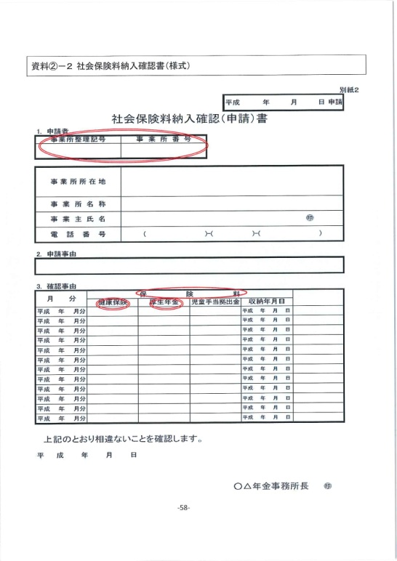
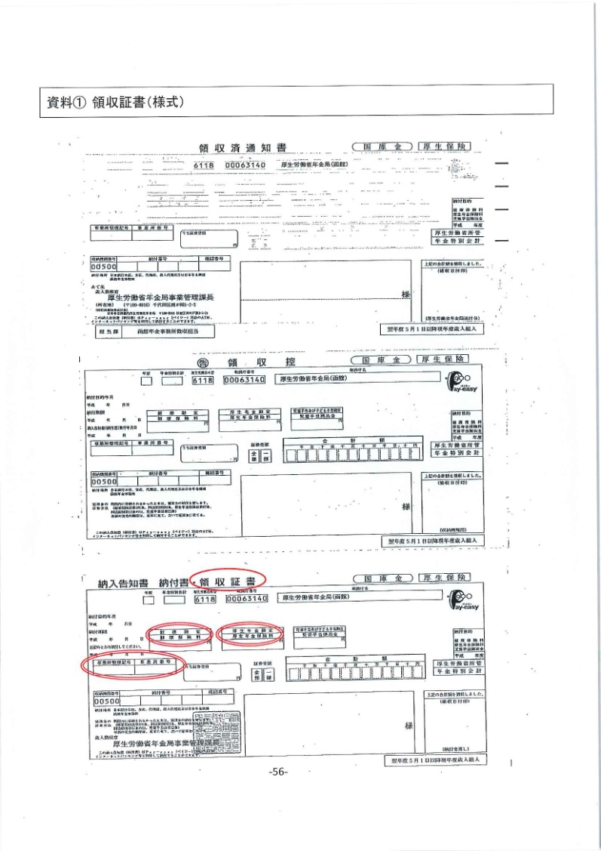
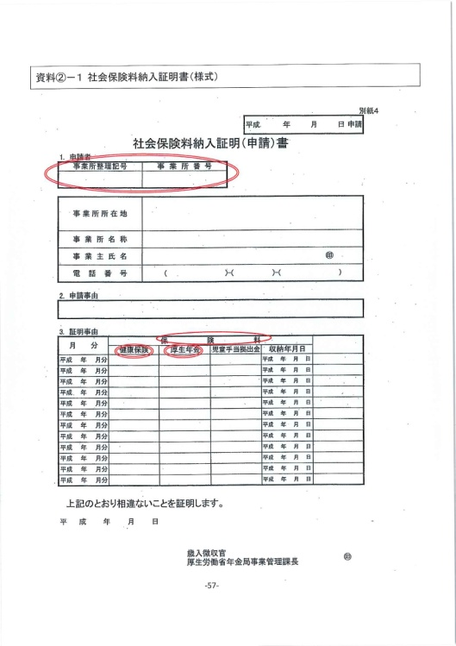

２．社会保険加入状況の確認方法(雇用保険加入の確認資料）

